2023_03_data
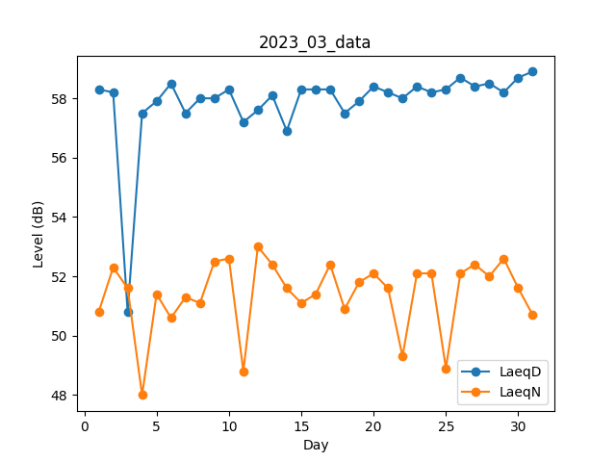
Day | LaeqD | LaeqN
1 | 58.3 | 50.8
2 | 58.2 | 52.3
3 | 50.8 | 51.6
4 | 57.5 | 48
5 | 57.9 | 51.4
6 | 58.5 | 50.6
7 | 57.5 | 51.3
8 | 58 | 51.1
9 | 58 | 52.5
10 | 58.3 | 52.6
11 | 57.2 | 48.8
12 | 57.6 | 53
13 | 58.1 | 52.4
14 | 56.9 | 51.6
15 | 58.3 | 51.1
16 | 58.3 | 51.4
17 | 58.3 | 52.4
18 | 57.5 | 50.9
19 | 57.9 | 51.8
20 | 58.4 | 52.1
21 | 58.2 | 51.6
22 | 58 | 49.3
23 | 58.4 | 52.1
24 | 58.2 | 52.1
25 | 58.3 | 48.9
26 | 58.7 | 52.1
27 | 58.4 | 52.4
28 | 58.5 | 52
29 | 58.2 | 52.6
30 | 58.7 | 51.6
31 | 58.9 | 50.7

